FORMATO
 |  |  |  | FORMATO |  |  |  |  |  |  |  |  | CODIGO: | F.EHS.SA.019
 |  |  |  | Inspección de Seguridad, Salud Ocupacional, Medio Ambiente y Calidad (SSOMAC) |  |  |  |  |  |  |  |  | VERSIÓN: | 05
 |  |  |  |  |  |  |  |  |  |  |  |  | PAGINA: | 1 de 1

 | RAZÓN SOCIAL : |  | Sandvik del Perú |  |  |  |  |  | R.U.C: | 20100134706 |  | N° DE TRABAJADORES EN EL CENTRO LABORAL: | 11

 | ACTIVIDAD ECONÓMICA : |  | Minería |  |  |  |  |  | DOMICILIO: | Av. Camino Real y Ca. Los Manzanos, Mz. C4, Lt. 5, Urb. Huachipa Este, San Antonio, Huarochirí, Lima

 | SUPERINTENDENCIA : |  | Mina |  |  |  |  |  | ÁREA / EMPRESA CONTRATISTA: | Sandvik del Perú S.A

 | TIPO DE INSPECCIÓN: (Planeada, No Planeada, Otro Detallar) |  | Planeada |  |  |  |  |  | HORA: | 9:15:00 |  | FECHA: | 2025-01-11

 | RESPONSABLE DE LA ZONA INSPECCIONADA: |  | Dilan Villena De la Cruz |  |  |  |  |  | RESPONSABLE DE LA INSPECCIÓN: | Roy Meza Quispe

 | PARTICIPANTES DE LA INSPECCIÓN: |  | Roy Meza Quispe Dilan Villena De la Cruz Viviana Sandoval Ticliahuanca

 | OBJETIVO: |  | Cumplimiento al Programa de Inspecciones

Nª | Zona/Área Inspeccionada | Lugar/ Nivel/ Labor | Acto / Condición Observada | Descripción del hallazgo | Clasificación | Evidencia del hallazgo |  | Nivel del Riesgo | Acción Correctiva |  | Responsable |  | Fecha Programada del levantamiento | Evidencia del levantamiento
1 | Taller de afilado | NV 18/ Cuerpos | ACTO SUB ESTÁNDAR | Se observa mtyeriales peligrosos, con envases transvados sin rotular , malsegregados y con la bandeja antiderrame llena de agua | MA | 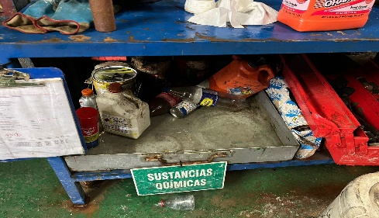 FOTO |  | MEDIO | Limpiar bandeja antiderrame, ubicar de acuerdo a tabla de compatibilidad y rotular los materiales peligrosos |  | Dilan Villena Viviana Sandoval |  | 2025-01-12 | 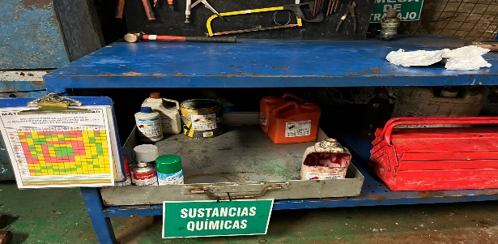 FOTO
2 | Taller de afilado | NV 18/ Cuerpos | CONDICION SUB ESTÁNDAR | Se observa caja de herramientas mal ubicada y sin estádarizar | SE | 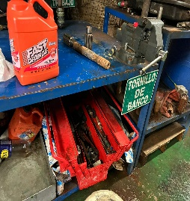 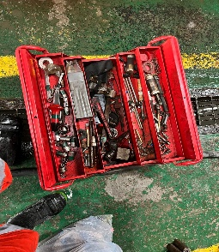 FOTO |  | BAJO | Estándarizar de acuerdo a la cinta del mes las herramientas manuales |  | Dilan Villena Viviana Sandoval |  | 2025-01-12 | 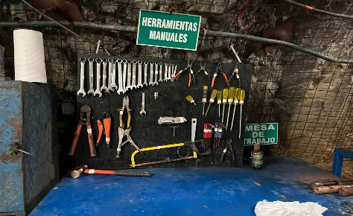 FOTO
3 | Camioneta BUZ-703 | NV 18/ Cuerpos | CONDICION SUB ESTÁNDAR | Se observa botiquin de primeros auxilios no cumple el estándar de boriquin | SA | 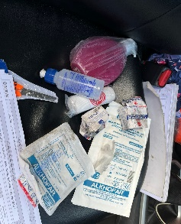 FOTO |  | MEDIO | Soliictar a almacén Lima , el envío de los insumos de botiquin faltantes de acuerdo a estándar , así como el botiquin donde se guardaran los implementos |  | Dilan Villena Viviana Sandoval |  | 2025-02-15 | FOTO
 | Taller de afilado | SUPERFICIE | CONDICION SUB ESTÁNDAR | Se observa locker de guardar materiales desordenado | MA |  |  | BAJO | Realizar el orden y limpieza respectivo del locker de materiales |  | Dilan Villena Viviana Sandoval |  | 2025-01-12 | 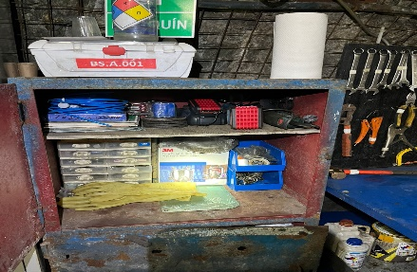
 | Taller de afilado | NV 18/ Cuerpos | CONDICION SUB ESTÁNDAR | Se observa panel informativo con información dañada | SE |  |  | BAJO | Actualizar información del panel informativo. |  | Dilan Villena Viviana Sandoval |  | 2025-01-12 | 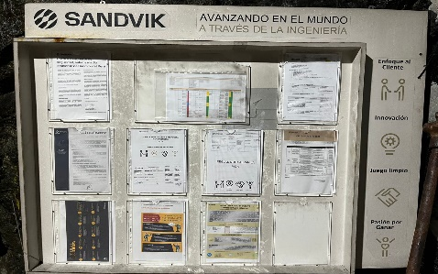

Descripción de causas (Resultados desfavorables) (Completar obligatoriamente)
Daño o lensión personal

Conclusiones y recomendaciones (Completar obligatoriamente)
Mantener el área de trabajo ordenada y limpia y comunica cualquier condición subestándar para mejora de las condiciones de trabajo seguras.
ADJUNTAR : Lista de verificación u otros documentos de ser el caso. (De acuerdo al criterio utilizado)

Responsable de la Inspección |  |  |  |  |  |  | Responsable del área inspeccionada |  |  |  |  | Responsable del registro de la inspección
Nombre |  | Roy Meza Quispe |  |  |  |  | Nombre | Dilan Villena De la Cruz |  |  |  | Nombre | Viviana Sandoval Ticliahuanca
Cargo |  | Sup. Técnico Rock Tools |  |  |  |  | Cargo | Sup. Operativo Rock Tools |  |  |  | Cargo | EHS Especialist
Firma |  |  |  |  |  |  | Firma |  |  |  |  | Fecha | 2025-01-11
 |  |  |  |  |  |  |  |  |  |  |  | Firma

